Input ITT kosten naaste netten
Input Inkoopkosten Transport van TenneT af naastgelegen HS-netten

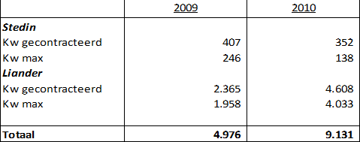

Bron: Opgave TenneT van 8 juni 2012.
Bedragen in x1000 EUR in prijspeil van desbetreffende jaar.

